Sheet1
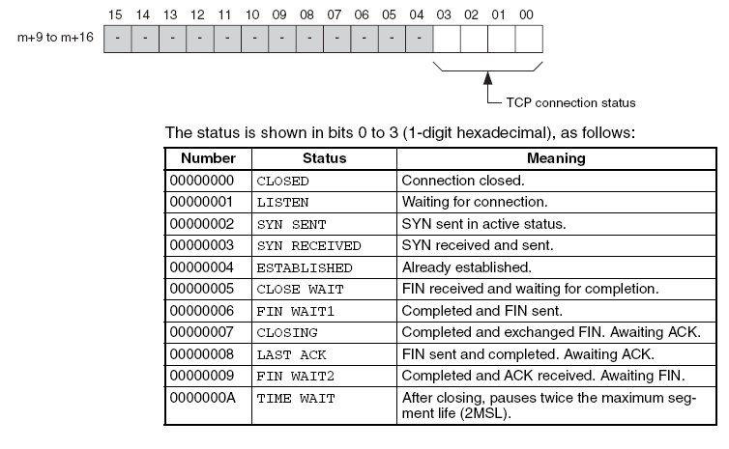

 | Bit |  |  |  | CHANNEL（通道/地址）
 | 0 | 链接关闭 |  |  | 1
 | 1 | 等待连接 |  |  | 2
 | 2 | 系统处于活动状态（建立） |  |  | 4
 | 3 | 接收和发送 |  |  | 8
 | 4 | 已经建立的 |  |  | 16
 | 5 | 等待完成的鳍 |  |  | 32
 | 6 | 完成鳍送 |  |  | 64
 | 7 | 已完成并交换了FIN |  |  | 128
 | 8 | FIN已发送并完成。等待ACK |  |  | 256
 | 9 | 已完成，ACK已收到，等待FIN |  |  | 512
 | 10 | 关闭后，暂停两倍的最大安装寿命(2 MSL)。 |  |  | 1024

120

 |  |  |  |  |  | 名称 | 数量 | 单价 | 总价 | 毫升 | 总量 | 勾兑总量 | 单瓶毫升 | 瓶数
 |  | 雪碧 | 15000 | 72 |  | A | 12 | 6 | 72 | 1250 | 15000
 |  | 干红 | 9000 | 109.99 |  | B | 12 | 9.1666666667 | 110 | 750 | 9000
 |  |  | 24000 | 181.99 |  | 总 |  |  | 182 |  |  | 24000 | 350 | 68.571428571 | 205.71428571
 |  |  |  |  |  |  |  | 总成本 | 387.71428571
 |  |  |  |  |  |  |  | 成本价/瓶 | 5.6541666667
 |  |  | 68.571428571 | 0 |  |  |  |  | 685.71428571 | 387.71428571 | 298

 |  |  | 2.8333333333

 |  |  |  |  |  |  |  |  | 204 | 11.5

测试流程
双腔模式流程 | 单腔、复测模式流程
开始
开始

腔体抽气允许
#1总阀开
#1，#2总阀开

抽气阀开
抽气阀开

抽气压力到
N

Y

氦检阀开

N
抽气关延时到

Y

抽气阀关

N
氦检时间到

Y

读漏率

氦检阀关

测试结果NG
N

Y

N
清管路完成

Y

破真空阀开

#1，#2总阀关

破真空阀关

N
复测完成

Y

#1，#2总阀开

破真空阀开

#1，#2总阀关

破真空阀关

结束

